상품제안서
[정품] 라미 비스타 수성펜(가죽파우치제공)(풀컬러UV인쇄가능) | 상품코드: F26509

 |  |  |  |  |  |  | 02-412-0044 | www.easy1.co.kr
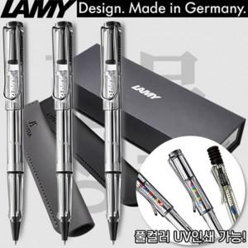

【상세/제작정보】 | 기본수량 미만 인쇄시 비용 추가. 케이스,포장,쇼핑백 별도문의.

【인쇄/포장옵션】 | 레이저, 풀칼라, 개별인쇄 / 포장지포장

【공급단가】 | 수량 | 30~ | 60~ | 100~ | 300~ | 500~
*VAT별도 | 단가 | 23,310원 | 22,930원 | 22,380원 | 21,820원 | 21,440원

【상품 URL】 | https://dev.easy1.co.kr:443/src/goods_detail.php?gdno=26509

